Evolución
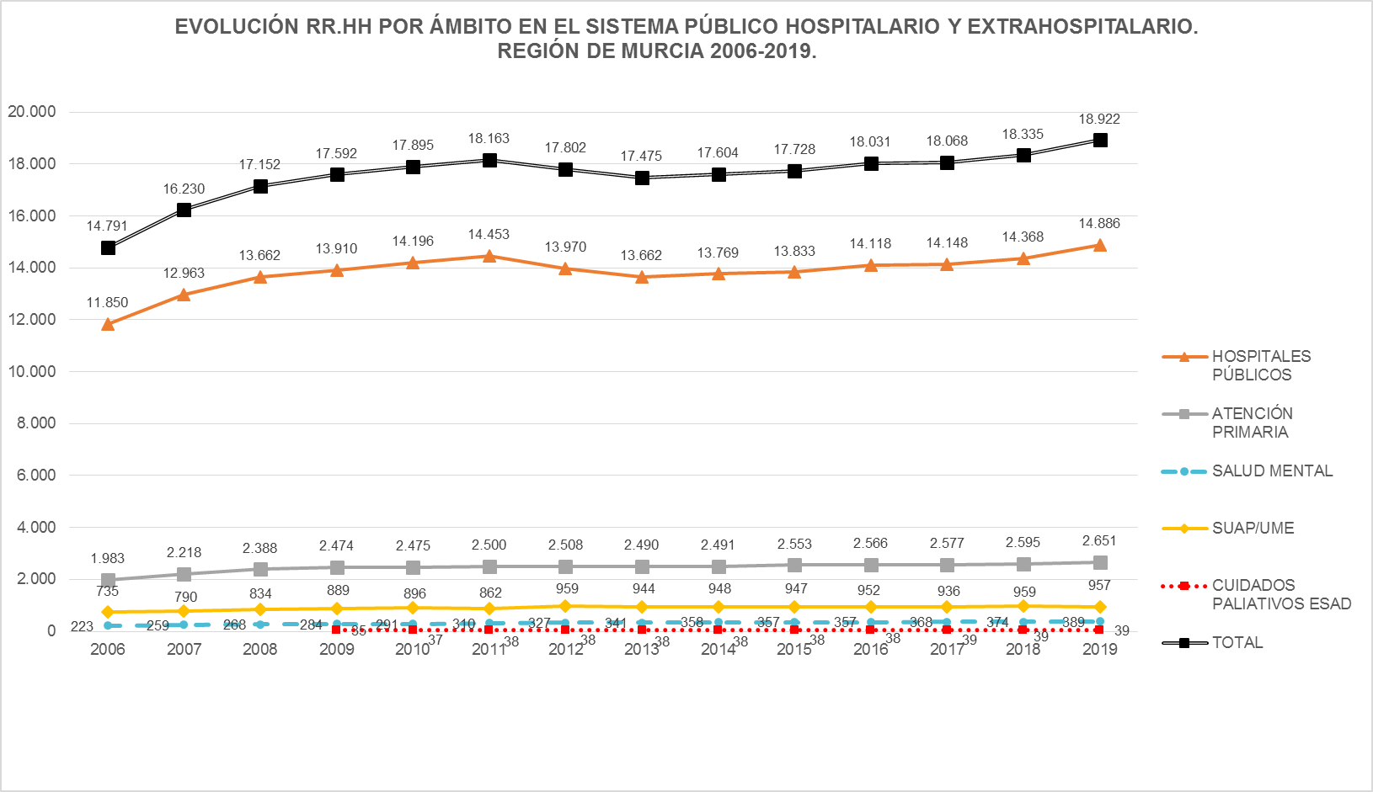

Fuentes: SIAP-Servicio de Planificación y Financiación Sanitaria. Consejería de Salud. Portal Estadístico-MSCBS.
Nota: Para 2005 no están disponibles la mayoría de los datos, no mostrándose por ello esta información.

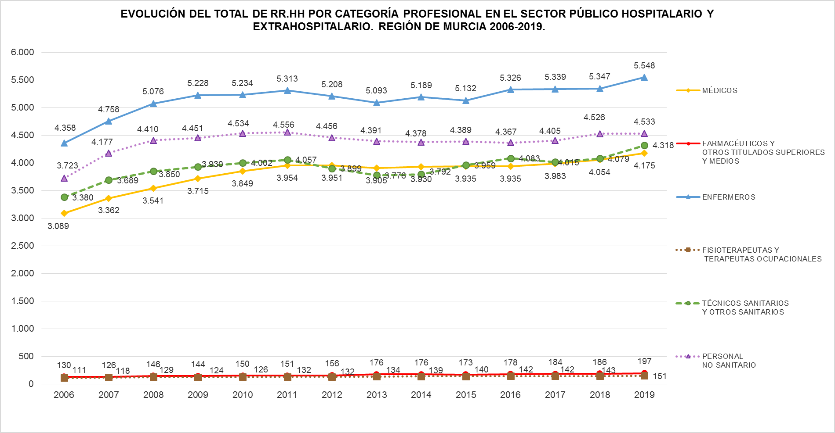

Fuentes: SIAP-Servicio de Planificación y Financiación Sanitaria. Consejería de Salud. Portal Estadístico-MSCBS.
Nota: Los datos de Recursos Humanos referentes al año 2005 no se muestran en la imagen al no estar disponible la mayor parte de la información.
 | Índice

